상품제안서
드리온 고속보조배터리20000mAh | 상품코드: F31084

 |  |  |  |  |  |  | 02-412-0044 | www.easy1.co.kr
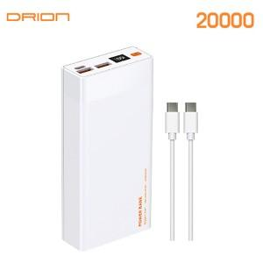

【상세/제작정보】 | ＊택배 (1BOX 20개) 6000

【인쇄/포장옵션】 | 레이저, 풀칼라 / 포장지포장

【공급단가】 | 수량 | 50~ | 100~ | 300~ | 500~ | 1,000~
*VAT별도 | 단가 | 14,400원 | 14,160원 | 13,800원 | 13,560원 | 13,200원

【상품 URL】 | http://www.easy1.co.kr/src/goods_detail.php?gdno=31084

